Sayfa1
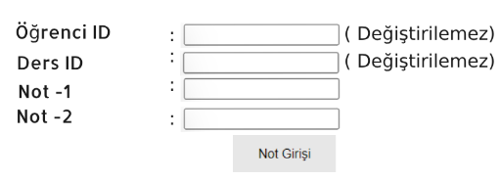
Seçim Ekranı: |  |  |  |  |  |  |  |  | Öğrenci Oluştur-Güncelle-Sil ve Öğreci Not Yönetim Programı Program, kullanıcının öğrencileri listesi ALV mimarisi üzerinde Listeleme-Oluşturma-Güncelleme ve Silme adımlarını yürütübilmesi amaçlanmaktadır. Öğrenci Listesi Seçim ekranı kriterleri ile içeride listelenebilecek, "Öğrenci Ekle" butonu seçildiğinde ilgili ekrandaki pop-up screen açılacak ve öğrenci girişi yapılacak. Öğrenci girişi yapılırken aynı öğrenci numasının sistemde kayıtlı olup olmadığı kontol edilecek. Öğrenci Adı ve Soyadı boş geçilemeyecek. Başarılı olarak kaydedildiğinde ALV çıktısına öğrenci otomatik olarak eklenecek ve kullanıcı bu öğrenciyi görebilecek. "Öğrenci Güncelle" butonu ile kullanıcı ALV üzerindeki seçim(Radio Button en fazla bir satır seçebilir) alanı aktif olan satıra ait öğrencinin Ad ve Soyad alanlarını güncelleyebilecek. Güncelleme başarılı ise ALV deki o öğrenciye ait tüm satırlar yeni Ad ve Soyad değeri ile güncellenecek. "Öğrenci Sil" butonu ile Seçimi active olan satıra ait öğrenci numarası Sil Ekranıma getirilecek, ve Sil butonu yarıdmı ile öğrenci silinecek. Silinen öğrenciye ait tüm kayıtlar ALV ekranınan kaldırılacak. Öğrenci Silmeden önce kullanıcının önüne bir Pop-up Confirm çıkartılacak, 'Gerçekten öğrenciyi silmek isitiyor musunuz? ' 'EVET' yanıtını verirse öğrenci silecek. "Ders Ekle" butonu yardımı ile Seçimi active olan satıra ait öğrenci numarası Ders Ekle Ekranına getirilecek ve öğrenciye ders ataması yapılacak. Öğrenci üzerinde aynı Ders ID var ise ders eklemeye izin verilmeyecek. "Ders Notu Güncelle" butonu yardımım ile seçili satıra ait Öğrenci ID ve Ders ID ile Ders Notu Güncelle Ekranı çağrılacak ve Note-1 ve Not-2 alanları güncellenecek. Not-1 ve Not-2 alanları her ikiside doldurulduğunda ALV deki Başarılı/Başarısız alanı güncellenecek. Not-1 %40 + Not-2 %60 değerleri alınacak, Sonuç: 70 ten büyük ise Başarılı değise Başarısız olarak değerlendirilecek. Notlar: REUSE_ALV_GRID_DISPLAY_LVC kullanılacak, ALV in üst kısmında

ALV Ekranı:
Seçim (Radio Button) | Öğrenci ID | Öğrenci Adı | Öğrenci Soyadı | Ders ID | Ders Adı | 1.Sınva Notu | 2.Sınva Notu | Başarlı/Başarısız
 | 1 | Ali | ERDEM | 01 | Türkçe | 70 | -
 | 2 | Veli | YILMAZ | 02 | Matematik | 50 | 50 | Başarısız
 | 3 | Ayşe | KOŞAR | 01 | Türkçe | 70 | 80 | Başarılı
ALV PF-STATUS Ekranı:

1-Öğrenci Ekle
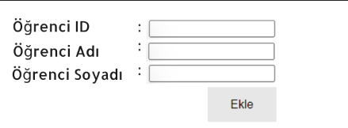

2-Öğrenci Güncelle

3-Öğrenci Sil

4-Ders Notu Güncelle

